Tabulación
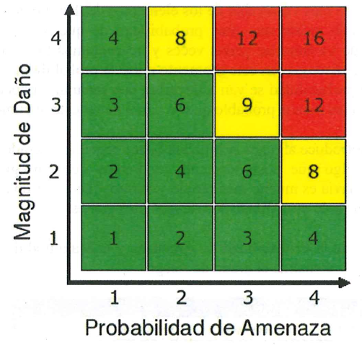
Probabilidad de Amenaza y Magnitud del daño | Rangos
1 = Insignificante o Ninguna | Bajo Riesgo (1-6) Verde
2 = Baja | Medio Riesgo (7-9) Amarillo
3 = Mediana | Alto Riesgo de (10-16) Rojo
4 = Alta

Factores por Área
NOMBRE:_____________________________________________________________
ÁREA:________________________________________________________________
PUESTO:______________________________________________________________

1.-___________________________________________________________________
2.-___________________________________________________________________
3.-___________________________________________________________________
4.-___________________________________________________________________
5.-___________________________________________________________________
6.-___________________________________________________________________
7.-___________________________________________________________________
8.-___________________________________________________________________
9.-___________________________________________________________________
10.-__________________________________________________________________

 | Interno | Externo | Interno | Externo | Interno | Externo | Interno | Externo | Interno | Externo | Interno | Externo | Interno | Externo | Interno | Externo | Interno | Externo | Interno | Externo
 | 1 |  | 2 |  | 3 |  | 4 |  | 5 |  | 6 |  | 7 |  | 8 |  | 9 |  | 10
Posibilidad de Amenaza
Magnitud de Daño
Resultado del Análisis


Probabilidad de Amenaza y Magnitud del daño | Rangos
1 = Insignificante o Ninguna | Bajo Riesgo (1-6) Verde
2 = Baja | Medio Riesgo (7-9) Amarillo
3 = Mediana | Alto Riesgo de (10-16) Rojo
4 = Alta

